Отчет 1
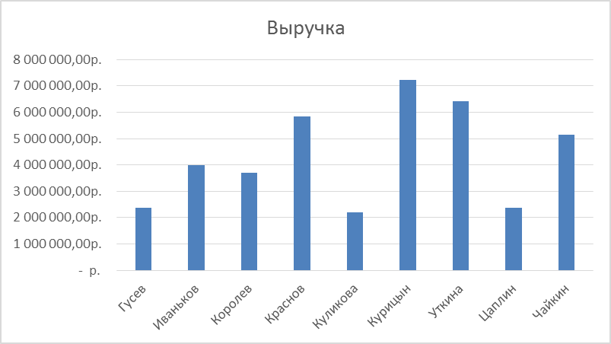
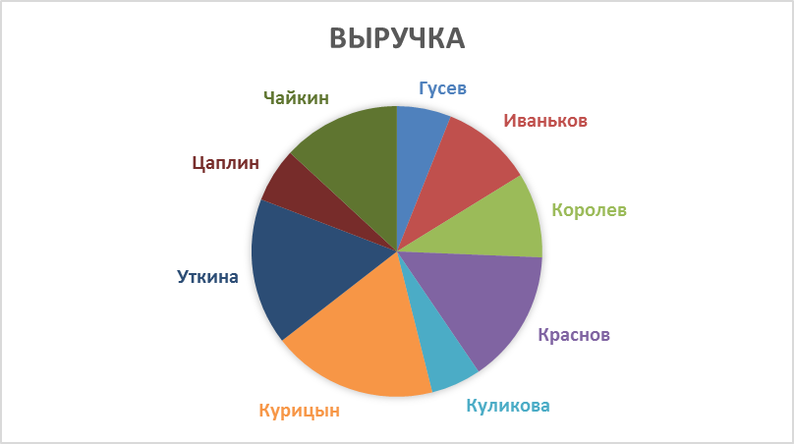
1. Отчет "Выручка по продавцам"
- Извлечь уникальных продавцов из столбца Продавец.
- Найти Сумму заказов по Продавцам.
- Подготовить отчет в виде таблицы и диаграмм: гистограммы и круговой.

Пример отчета 1:

